Sheet1
入库清单 |  |  |  |  | 箱单信息
义乌新库房地址：雪峰西路751号（高德导航义乌华鼎锦纶股份有限公司院里）接货电话：18072363466 上班时间：早8.30到晚19点， 收货人（客户代码CZ3187） |  |  | 客户代码:CZ3187
 |  |  | 运输方式:TIR卡航

 |  |  | CZ3187-0513-14

序号 | 产品信息 | 外箱箱唛 |  | 数量 | 图片 | 重量 | 体积 | 产品名 | 材质
1 | 41986-Y07U0001-A01 500L园林雨水桶 PR2605110141 32套 | CZ3187-0513-14/1 |  | 4 | 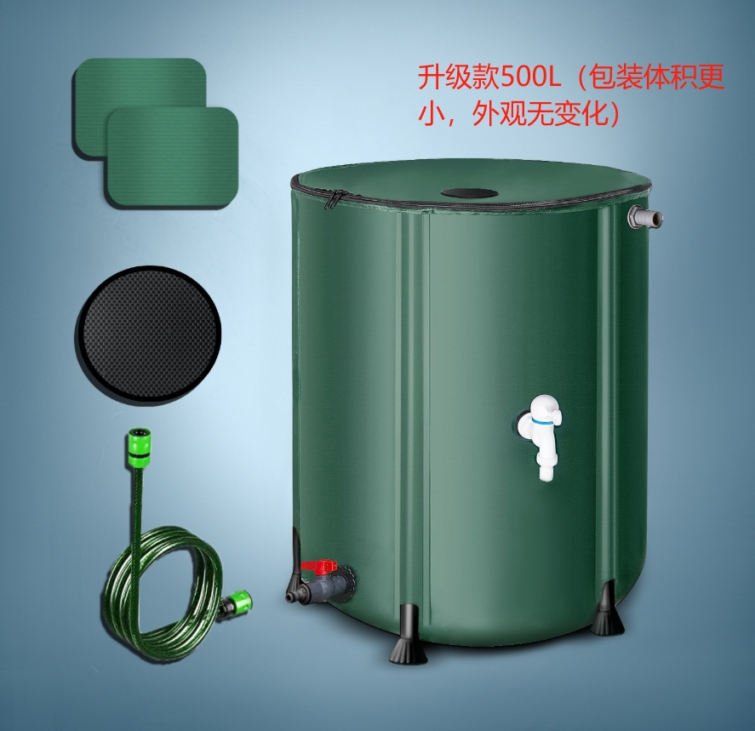 | 116.8 | 0.66 | 雨水桶 | PVC
 |  | CZ3187-0513-14/2 |  | 4
 |  | CZ3187-0513-14/3 |  | 4
 |  | CZ3187-0513-14/4 |  | 4
 |  | CZ3187-0513-14/5 |  | 4
 |  | CZ3187-0513-14/6 |  | 4
 |  | CZ3187-0513-14/7 |  | 4
 |  | CZ3187-0513-14/8 |  | 4
2 | 41987-Y07U0001-A01 225L园林雨水桶 PR2605110142 30套 | CZ3187-0513-14/9 |  | 5 | 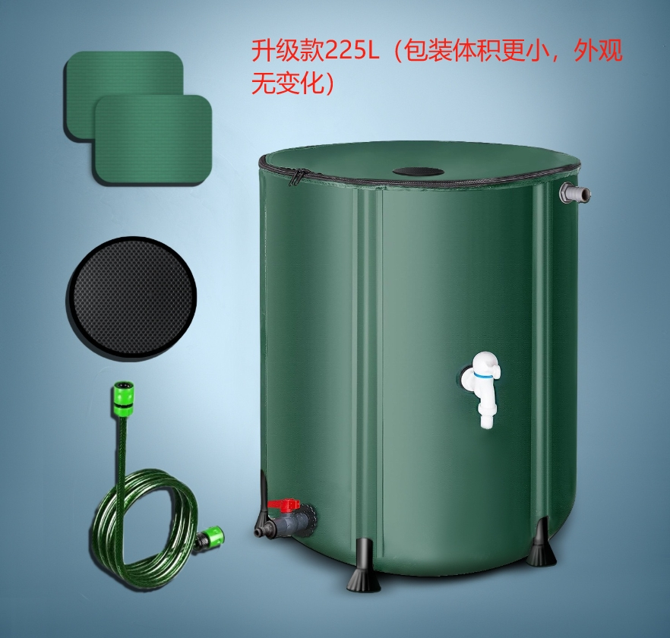 | 86.4 | 0.43
 |  | CZ3187-0513-14/10 |  | 5
 |  | CZ3187-0513-14/11 |  | 5
 |  | CZ3187-0513-14/12 |  | 5
 |  | CZ3187-0513-14/13 |  | 5
 |  | CZ3187-0513-14/14 |  | 5

 |  |  |  |  |  | 总重量 | 总体积 | 密度
 |  |  |  |  |  | 203.2 | 1.09 | 186.42

